お取引先様へ
取引先様へ |  |  |  | 坂井建設株式会社

 | 【請求書提出について】

 | 平素は大変お世話になっております。
 | 弊社へのご請求の際は、通常の請求書に加え、総括請求書の添付をお願いいたします。
 | ご面倒をおかけしますが、何卒ご協力をお願い致します。

 | 総括請求書の書式は、本EXCELファイルの『坂井建設総括請求書』シートをご利用ください。
 | 記入方法については、同じく『記入例』シートをご覧下さい。

 | １.弊社の締め日・・・毎月末日締め。

 | ２.支払日・・・翌月２５日。
 | ※２５日が弊社休業日に当たる場合は、翌営業日。

 | ３.請求書提出内容・・・貴社の請求書に、弊社の統括請求書を添付願います。

 | ※別途、弊社より指定の請求書書式のご利用をお願いしている場合は、
 | 弊社指定の請求書、及び弊社の総括請求書をご送付ください。

 | ①Ａ４サイズの弊社総括請求書。
 | ※Ａ４サイズに印刷をしてご記入下さい。
 | (注)現場毎に集計しご記入ください。
 | (注)指定様式ですが、手書きでも構いません。

 | ②貴社様式の請求書
 | ※弊社より別途お願いした場合のみ、弊社指定の請求書をご利用ください。

 | ④現場が１０現場以上ある場合は、２頁目をご利用ください。
 |  | ＊１枚で間に合う場合は、２枚目の提出は不要です。
 |  | ＊不足する場合、２ページ目をコピーして、３ページ目を作成していただいても
 |  | 構いません。その場合、１ページ目に当月請求金額の合計が自動で表示されないため、
 |  | 合計額を手動で計算し、入力してください。

 | ４.請求書受付期間・・・毎月末日～翌月４日まで。（弊社必着）

※提出が期日を過ぎますと、原則としてお支払いが翌月に繰越となりますので、ご注意願います。
※休日の関係で４日の到着が見込めない場合は、予めご連絡をお願いいたします。

 | ５.様式ダウンロード先 |  | 当社ホームページ http://www.detail-home.com/trader/
 |  |  | ※ホームページのデザインは、今後変更される場合がございます。

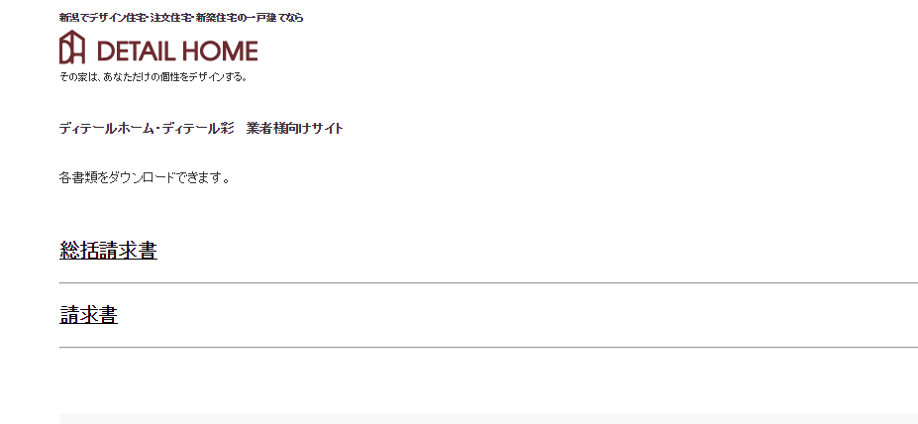

総括請求書は、こちらの文字をクリックし、ダウンロードしてください。

弊社指定請求書です。弊社より別途お願いさせていただいた取引様のみ、ご利用ください。
別途のお願いがない場合は、本書式は不要です。貴社従来の書式をご利用ください。

 | ※ご不明な点がございましたら、お電話にてお問い合わせをお願い致します。

 | 現場以外での購入・注文した場合は記入例を |  |  | 坂井建設株式会社
 | ご覧になりながら作成をお願いいたします。 |  |  | 総務部 まで
 |  |  |  | 電話 0258-52-5279
 |  |  |  | ＦＡＸ 0258-52-5297

坂井建設統括請求書
総 括 請 求 書
 |  |  |  |  |  | 平成 | 年 月 日
坂井建設 株式会社 御中
 |  | 請求書 | 〒
 |  |  | 住 所
 |  |  | 会社名(屋号等)
 |  |  | 電 話
 |  |  | F A X
 |  |  | メールアドレス
㊞
 |  |  | 代表者名
 |  | 振込先 | 金融機関名
 |  |  | 支店名
 |  |  | 口座種別
 |  |  | 口座番号
 |  |  | フリガナ
 |  |  | 口座名義

「請求書」及び「本書総括請求書」を毎月4日必着で送付願います
各請求書の請求金額合計と、本書総括請求書の当月請求金額が一致するか、必ずお確かめください

 | 当月請求金額 |  | 0円

工事名・現場名 （施主様氏名はフルネームでご記入をお願いします） |  | 坂井建設 工事担当者名 |  | 確認印 （坂井建設工事担当者） | 現場計 ① | 消費税 ② | 請求金額 ③（①+②） | 備考 （軽油税等）

Ⅰ 小 計 ③ |  |  |  |  | 0 | 0 | 0
Ⅱ 諸 経 費 (保険料、立替金など非課税分の金額等) ④
Ⅲ 端数調整（消費税額の調整等）⑤
当月請求金額 （③+④+⑤） |  |  |  |  |  |  | 0

■坂井建設利用欄
請求合計 | , ,
災害防止 協力会費 | , ,
支払額 | , ,
振 込 | , ,
手 形 | , ,
 |  |  |  |  | 現場数が１０以上ある場合は次頁をご利用ください
総 括 請 求 書
（２枚目）

工事名・現場名 （施主様氏名はフルネームでご記入をお願いします） |  | 坂井建設 工事担当者名 |  | 確認印 （坂井建設工事担当者） | 現場計 ① | 消費税 ② | 請求金額 ③（①+②） | 備考 （軽油税等）

Ⅰ 小 計 ③ |  |  |  |  | 0 | 0 | 0
Ⅱ 諸 経 費 (保険料、立替金など非課税分の金額等) ④
Ⅲ 端数調整（消費税額の調整など）⑤
当月請求金額 （③+④+⑤） |  |  |  |  |  |  | 0

記入例
締め日を入力してください
総 括 請 求 書
 |  |  |  |  |  | 平成 | 年 月 日
坂井建設 株式会社 御中
 |  | 請求書 | 〒 |  | ア
ア～タの箇所に入力（記入）を
お願いします。
ア～タの説明は別記に記載して
おります。
 |  |  | 住 所 |  | イ
 |  |  | 会社名(屋号等) |  | ウ
 |  |  | 電 話 |  | エ
 |  |  | F A X |  | オ
 |  |  | メールアドレス |  | カ
㊞
 |  |  | 代表者名 |  | キ
 |  | 振込先 | 金融機関名 |  | ク
下段の当月請求額が自動入力されます。(２枚目を利用した場合、１枚目と２枚目の合計が入力されます)
請求書の請求金額合計と総括請求書の当月請求額が一致することを必ずご確認ください。
手書きの場合は繰越金額を除いた当月のご請求金額を記入してください。
 |  |  | 支店名 |  | ケ
 |  |  | 口座種別 |  | コ
 |  |  | 口座番号 |  | サ
 |  |  | フリガナ |  | シ
 |  |  | 口座名義 |  | ス

「請求書」及び「本書総括請求書」を毎月4日必着で送付願います
各請求書の請求金額合計と、本書総括請求書の当月請求金額が一致するか、必ずお確かめください

 | 当月請求金額 |  | 0円

タ
工事名には、当社指定の現場呼称を記入してください。不明な場合は当社の現場責任者までご連絡くだだい。
注）現場以外で購入、注文をした場合は工事名に「一般」と記入をお願いします。
坂井建設担当者の
押印箇所です。
工事名・現場名 （施主様氏名はフルネームでご記入をお願いします） |  | 坂井建設 担当者名 |  | 確認印 （坂井建設担当者） | 現場計 ① | 消費税 ② | 請求金額 ③（①+②） | 備考 （軽油税等）
セ |  | ソ |  |  |  | 0 | 0
 |  |  |  |  |  | 0 | 0
 |  |  |  |  |  | 0 | 0
 |  |  |  |  |  | 0 | 0
 |  |  |  |  |  | 0 | 0
 |  |  |  |  |  | 0 | 0
 |  |  |  |  |  | 0 | 0
 |  |  |  |  |  | 0 | 0
各種の保険料、旅費等の立替分など、非課税となる金額等の入力をお願いします。
 |  |  |  |  |  | 0 | 0
 |  |  |  |  |  | 0 | 0
Ⅰ 小 計 ③ |  |  |  |  | 0 | 0 | 0
Ⅱ 諸 経 費 ④
Ⅲ 端数調整（消費税額の調整等）⑤
坂井建設利用欄です。
空白のままにしてください。
消費税計算方法の違いで請求書合計額と総括請求書の当月請求額が一致しない場合の調整額などを入力します。
当月請求金額 （③+④+⑤） |  |  |  |  |  |  | 0

■坂井建設利用欄
請求合計 | , ,
災害防止 協力会費 | , ,
支払額 | , ,
振 込 | , ,
手 形 | , ,
 |  |  |  |  | 現場数が１０以上ある場合は次頁をご利用ください
統 括 請 求 書
（２枚目）

現場名が１０以上ある場合はこちらの用紙に入力または記入をお願いします。
１枚目のセからタの箇所と同様に入力・記入をお願いします。
工事名・現場名 （施主様氏名はフルネームでご記入をお願いします） |  | 坂井建設 担当者名 |  | 確認印 （坂井建設担当者） | 現場計 ① | 消費税 ② | 請求金額 ③（①+②） | 備考 （軽油税等）
 |  |  |  |  |  | 0 | 0
 |  |  |  |  |  | 0 | 0
 |  |  |  |  |  | 0 | 0
 |  |  |  |  |  | 0 | 0
 |  |  |  |  |  | 0 | 0
 |  |  |  |  |  | 0 | 0
 |  |  |  |  |  | 0 | 0
 |  |  |  |  |  | 0 | 0
 |  |  |  |  |  | 0 | 0
 |  |  |  |  |  | 0 | 0
 |  |  |  |  |  | 0 | 0
 |  |  |  |  |  | 0 | 0
 |  |  |  |  |  | 0 | 0
 |  |  |  |  |  | 0 | 0
 |  |  |  |  |  | 0 | 0
Ⅰ 小 計 ③ |  |  |  |  | 0 | 0 | 0
Ⅱ 諸 経 費 ④
Ⅲ 端数調整（消費税額の調整等）⑤
当月請求金額 （③+④+⑤） |  |  |  |  |  |  | 0

記入項目と注意事項
ア | 貴社の住所（本社・営業所）の郵便番号
イ | 貴社の住所（本社・営業所）の住所
ウ | 貴社の会社名、屋号等（営業所より発行した場合は営業所名まで入力または記入してください）
エ | 貴社の電話番号（市外局番から入力または記入してください）
オ | 貴社のファックス番号（市外局番から入力または記入してください）
カ | 貴社のメールアドレス
キ | 貴社の代表者名の入力または記入してください（押印をお願いいたします）
ク | 振込先の金融機関名（信用金庫等）
入力・記入で不明な点がありましたら
本社（0258-52-5279)までご連絡を
おねがいします。
お送りしていただく際は、当社指定書式の請求書も併せてお送りください。
ケ | 銀行支店のコード
コ | 口座種別（普通・当座）
サ | 振込先口座番号
シ | 振込先をカタカナで入力または記入してください
ス | 口座名義名を入力または記入してください
セ | 弊社の工事・現場名（現場呼称）の入力をお願いします（不明な場合は弊社担当者までご連絡ください）
ソ | 弊社担当者名の入力をお願いします
タ | 各現場の税抜き請求金額の入力をお願いします

